说明
这些图片花费了几天的截图时间,还有工具,抓图工厂一个一个打勾去掉一些不想见到的图片来完成
制作者;ROBERT 制作时间:2020/5/25 QQ群:26318788,HACKROM爱好者
KOF94-2002和卧虎藏龙2003(修改版)这个是KOF2001的改版开启 | 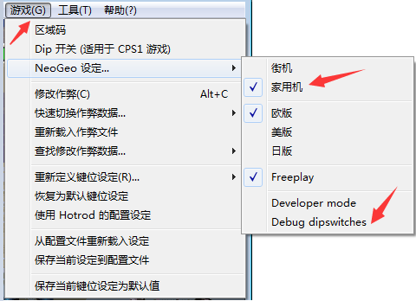
必须先转换成,家用机模式才能控制
KOF2003没有这个功能
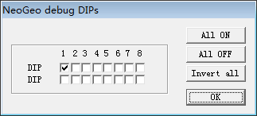
家用机模式 按住加币按钮 上下左右，控制中间的角色图片， 向右 重拳C键+1，重脚D键-1， 控制图片帧 CH CODE 00 ACT CODE 0000 轻拳A键+1，轻脚B键-1 控制ACT的帧的轻拳键
按下面的电子表格来,选择拳皇1994至2003和DIP开启方法有图片说明,卧虎藏龙2003(修改版)这个是thd2003是KOF2001的改版

卧虎藏龙2003(修改版)
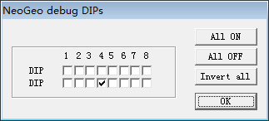


家用机模式 按住加币按钮 上下左右，控制中间的角色图片， 向右 重拳C键+1，重脚D键-1， 控制图片帧 CH CODE 00 ACT CODE 0000 轻拳A键+1，轻脚B键-1 控制ACT的帧的轻拳键
卧虎藏龙2003(修改版),cthd2003是KOF2001的改版
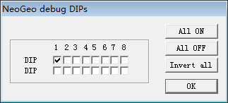 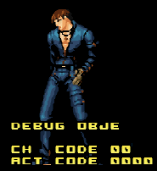
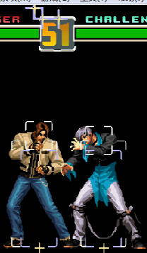 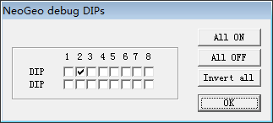 | 判定框

 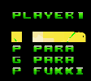 | 按住加币键,上,下移动选择, A轻拳进入,D重脚退出 PLAYER 1: SPEED,JUMP,A DIST,CHOHATS DASSHU,B STEP,KAIHI F,CHOHATS DASSHU,B STEP, KAIHI F,KAIHI B,KAIHI GF,KAIHI GB ST ATCK,ATTACKS,ATTACK L,PATTACK,GATTACK, G POWER,P PARA,G PARA,P PARA,G PARA,P FUKKI
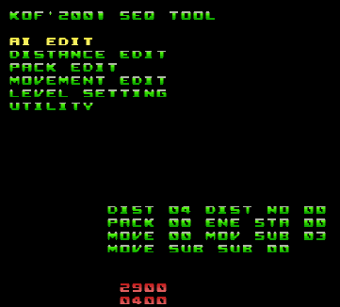 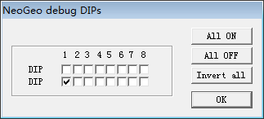 | 按住加币键,上,下移动选择, A轻拳进入,D重脚退出
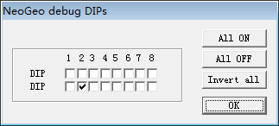 | A轻拳进入,D重脚退出

拳皇94
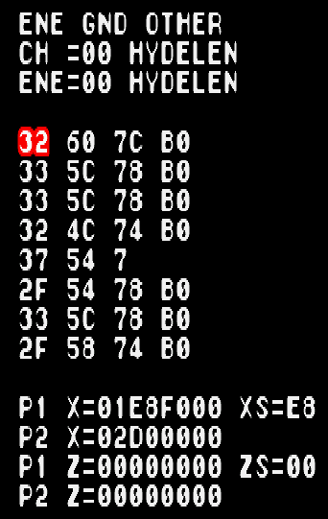 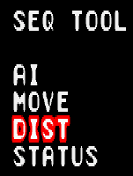 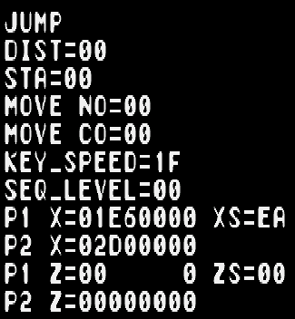 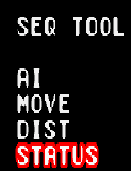 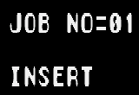 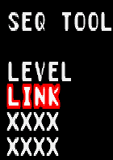
拳皇94,kof94
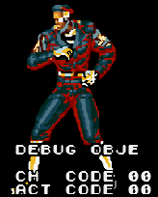 | 家用机模式 按住加币按钮 上下左右，控制中间的角色图片， 向右 重拳C键+1，重脚D键-1， 控制图片帧 CH CODE 00 ACT CODE 0000 轻拳A键+1，轻脚B键-1 控制ACT的帧的轻拳键
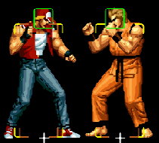 | 判定框
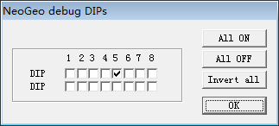
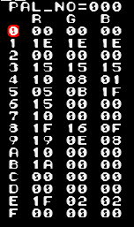  | 左,右,控制色盘 上,下,控制0-F
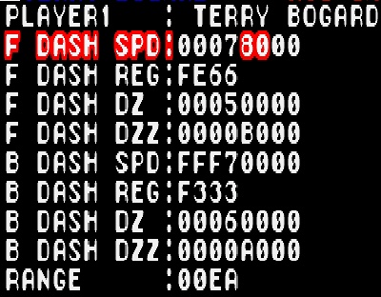 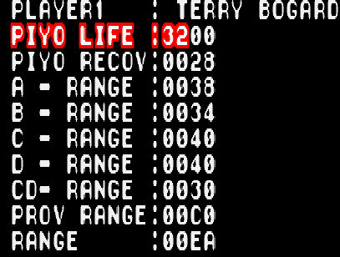 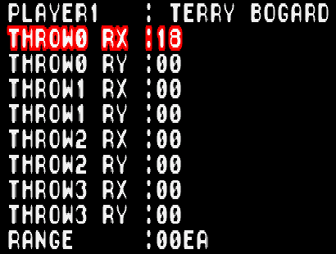 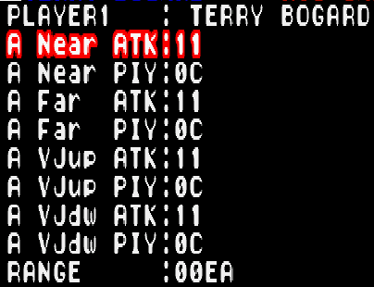 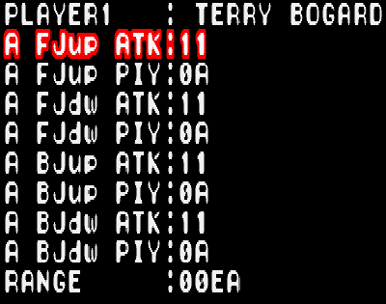 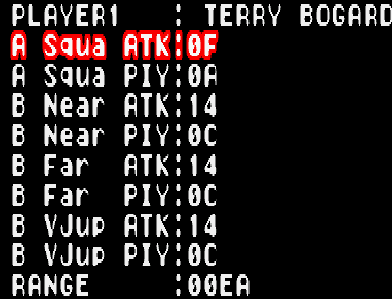 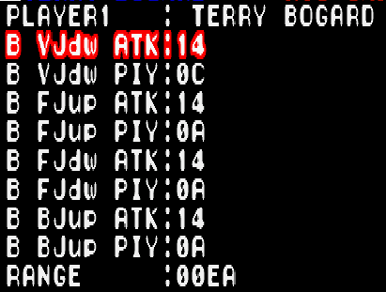 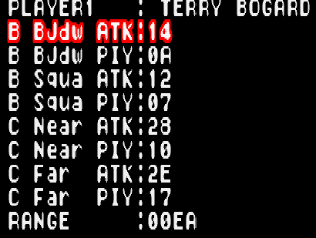 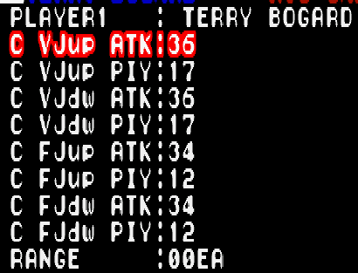 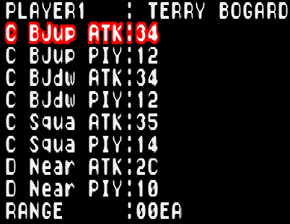 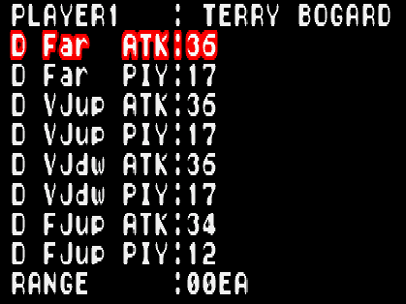 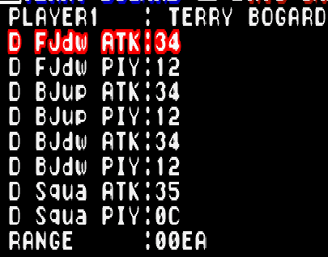 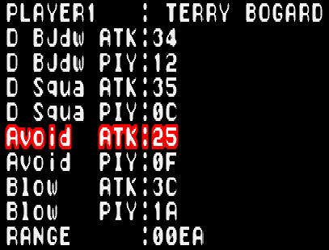 | 按住P1的进币键,上,下,移动,A,B,C,D进入
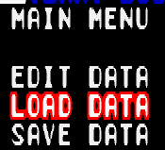 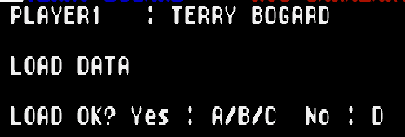
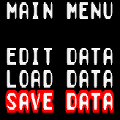 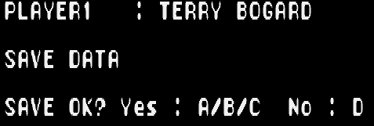
 | 控制色盘,上,下,控制0-F
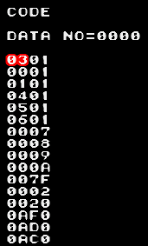 | 2P上,下,移动,A轻拳进入
P1和P2变成电脑模式
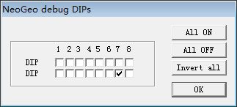
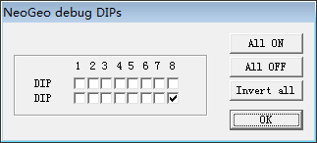 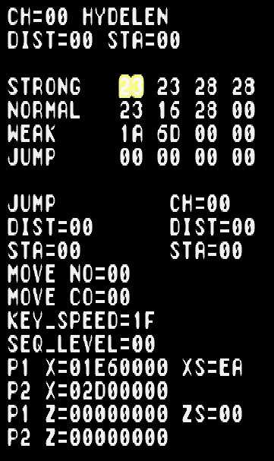 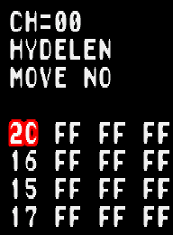 | 上,下,移动,A轻拳进入

拳皇95
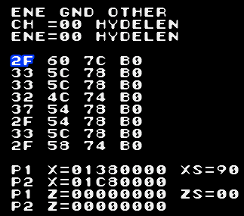 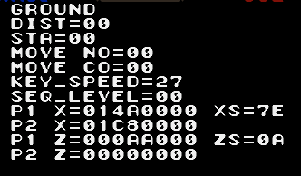 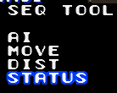 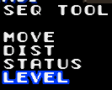
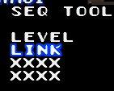
拳皇95,kof95
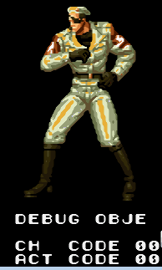 | 家用机模式 按住加币按钮 上下左右，控制中间的角色图片， 向右 重拳C键+1，重脚D键-1， 控制图片帧 CH CODE 00 ACT CODE 0000 轻拳A键+1，轻脚B键-1 控制ACT的帧的轻拳键
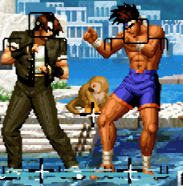 | 判定框

 | 2P上,下移动,A轻拳进入
P1和P2变成电脑模式
 | KYO角色测试,1P上,下,移动,C重拳进入

拳皇96

拳皇96,kof96
 | 家用机模式 按住加币按钮 上下左右，控制中间的角色图片， 向右 重拳C键+1，重脚D键-1， 控制图片帧 CH CODE 00 ACT CODE 0000 轻拳A键+1，轻脚B键-1 控制ACT的帧的轻拳键


 | KYO角色测试,按住加币键,上,下移动选择,A轻拳进入,D重脚退出
  



D键出现这个
KYO角色测试KYO角色测试上,下移动选择,A/B/C进入
 | 
   
 
  
  
  
1P和2P变成电脑模式

 | 2P上下移动,A轻拳进入

拳皇97
拳皇97,kof97
 | 家用机模式 按住加币按钮 上下左右，控制中间的角色图片， 向右 重拳C键+1，重脚D键-1， 控制图片帧 CH CODE 00 ACT CODE 0000 轻拳A键+1，轻脚B键-1 控制ACT的帧的轻拳键

按住加币键,在按B轻脚可转换进行PLAYER1和PLAYER2转换
按住加币键,可按上或下移动选择,A轻拳进入,D重脚退出

 | KYO角色测试,上或下移动选择,A轻拳或B轻脚或C重拳选择.
 
 
  
  


1P和2P变成电脑模式

 | 2P上或下移动选择,A轻拳进入

拳皇98

拳皇98,kof98


 | KYO角色测试,按住加币键,可按上或下移动选择,A轻拳进入,D重脚退出

    | KYO角色测试,上或下移动选择,A轻拳或B轻脚或C重拳选择.进入到UTXLXTY后可按D重脚返回KOF'98 SEQ TOOL




1P和2P变成电脑模式

拳皇99
拳皇99,kof99



 | K'角色测试,按住加币键,可按上或下移动选择,A轻拳进入,D重脚退出



  
 

 
  
 

 | K'角色测试,上或下移动选择,A轻拳或B轻脚或C重拳进入
 
 

  

1P和2P变成电脑模式

 | 2P,A轻拳进入

拳皇2000
拳皇2000,kof2000



 | K'角色测试,上或下移动选择,A轻拳或B轻脚或C重拳进入
 
 
  
 

1P和2P变成电脑模式

 | 2P上,下,移动,A轻拳进入

拳皇2001
拳皇2001,kof2001



 | K'角色测试,上或下移动选择,A轻拳或B轻脚或C重拳进入


 
 

  | K'角色测试,上或下移动选择,A轻拳或B轻脚或C重拳进入
 
 
  


1P和2P变成电脑模式

 | 2P上,下,移动,A轻拳进入

拳皇2002
拳皇2002,kof2002

 | 判定框

 | KYO角色测试,上或下移动选择,A轻拳或B轻脚或C重拳进入



 
 

 
 

1P和2P变成电脑模式

 | 2P上,下,移动,A轻拳进入

拳皇2003
拳皇2003,kof2k3nd

 | 只有解密版才有这个

